Sheet2
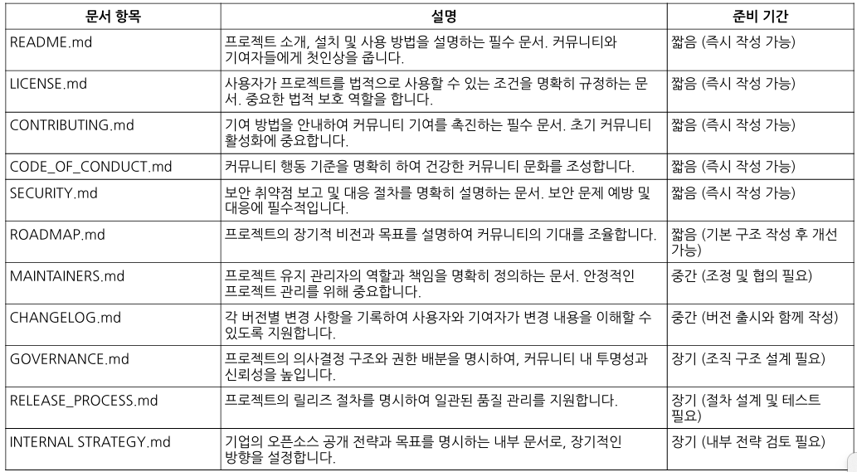
No |  | 담당자 | 작성 현황
1 |  | 박종근실장 | 완료
2 |  | 전성열팀장 | 작성 중
3 |  | 이미경팀장 | 완료
4 |  | 이미경팀장 | 완료
5 |  | 이미경팀장 | 완료
6 |  | 김태진전무 | - | 오픈소스 기술 로드맵
7 | ㅋ | 이미경팀장 | 완료
8 |  | 이미경팀장 | 완료
9 |  | 임도현부회장 | 완료
10 |  | 이미경팀장 | 확인 필요
11 |  | 이유진부사장 | - | 오픈소스 비전 로드맵

